Tabelle1
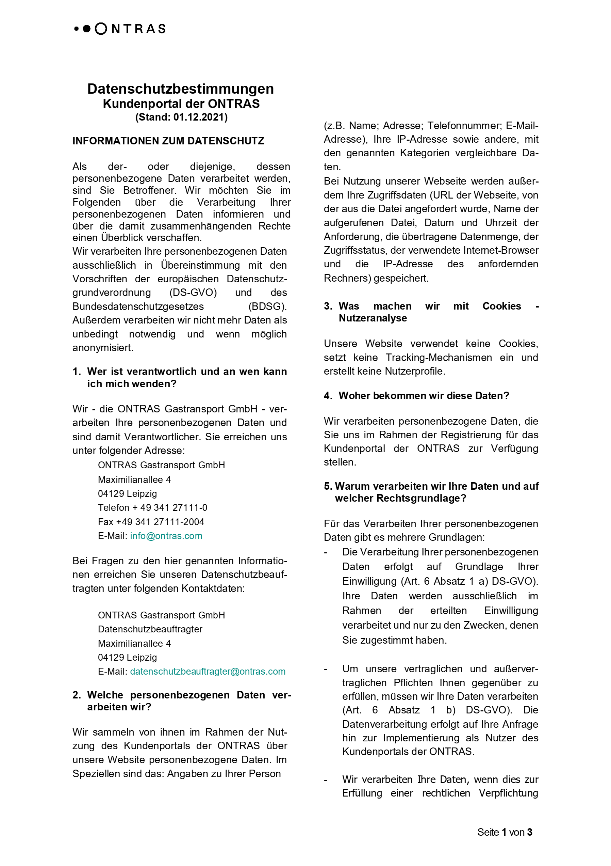
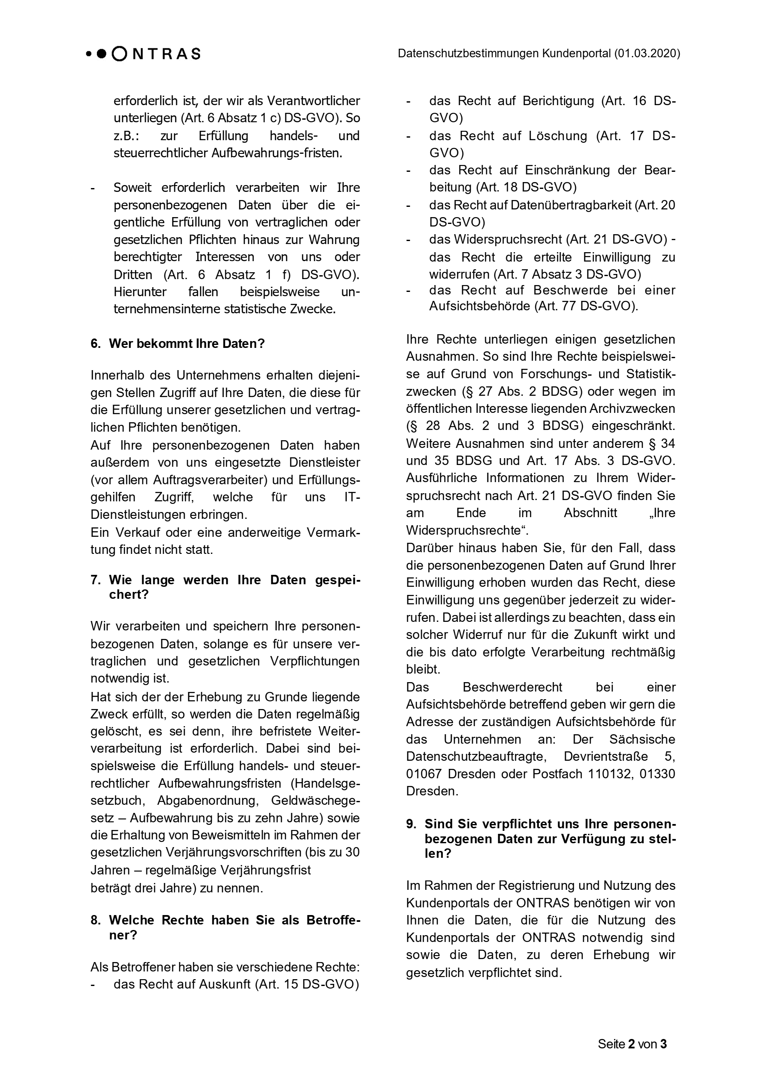
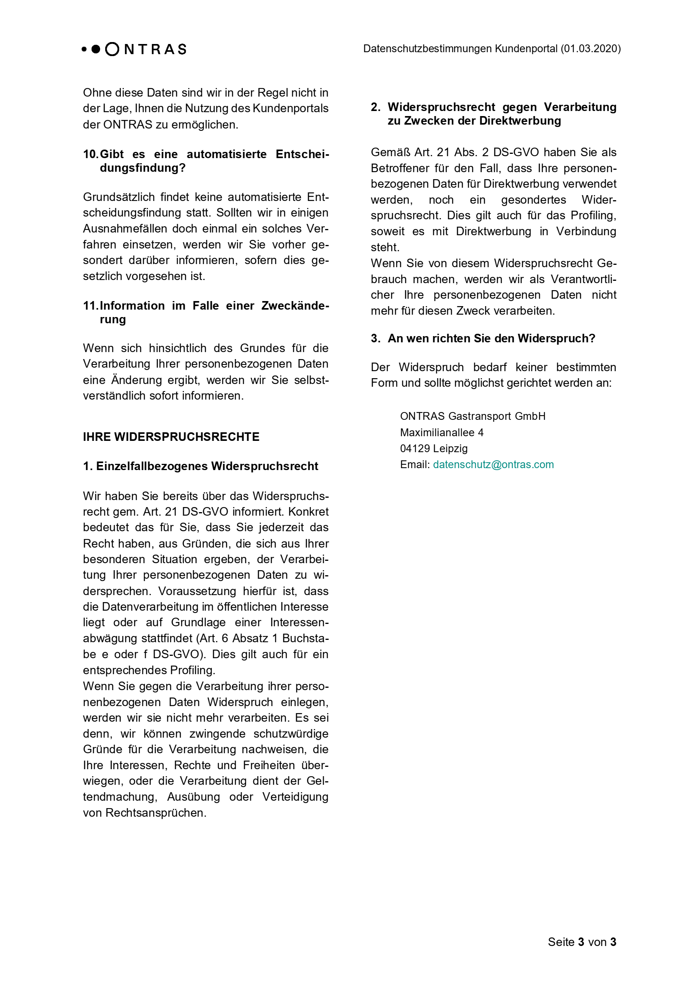
Name des nachgelagerten Netzbetreibers:

Bezeichnung | Einheit | NKP-Zone-Bezeichnung | NKP-Zone-Bezeichnung | NKP-Zone-Bezeichnung | NKP-Zone-Bezeichnung

Freiwillige, kurzfristige Abschaltung gem. EU-VO 994/2010 | kWh/h
Reaktionszeit für Umsetzung | Minuten
max. Dauer der Abschaltung | Stunden
Brennstoffwechsel bzw. Nutzung von Ersatzbrennstoffen in kWh/h pro NKP | kWh/h
Reaktionszeit für Umsetzung | Minuten
max. Dauer der Abschaltung | Stunden
Anteil der geschützten Kunden gem. § 53a EnWG* | kWh/h
Leistungswerte von systemrelevanten Gaskraftwerken nach §§ 13c, 16 Abs. 2a EnWG | kWh/h
Unterstützung durch netzzugehörige Speicher in besonderen Versorgungssituationen (Ein-/Ausspeicherung) | kWh/h
Reaktionszeit bei Ausspeicherung | Minuten
Reaktionszeit bei Einspeicherung | Minuten
max. Dauer der Ausspeicherung | Stunden
max. Dauer der Einspeicherung | Stunden
In vertraglichen Abschaltvereinbarungen nach § 14b EnWG enthaltene Leistungswerte | kWh/h
Reaktionszeit für Umsetzung | Minuten
max. Dauer der Abschaltung | Stunden
Zusätzliche prognostizierte Leistungsdaten für die Aufrechterhaltung der Systemstabilität | kWh/h
* alle Haushaltskunden i.S.v. § 3 Nr. 22 EnWG und Fernwärmeanlagen, soweit an Haushaltskunden liefern und keinen Brennstoffwechsel vornehmen können.

